уват17бр90,32
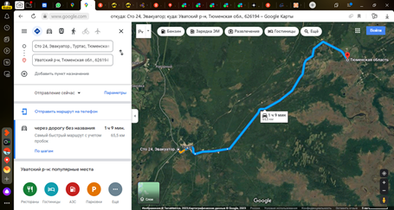
Список на автобус 18.02.2026.
Направление: Уват - Уфа
Время отправления: 15:00
Место отправления: https://goo.gl/maps/CGoG6wQbwEHdnaF29
 | таб.№

1 | 96382
2 | 97902
3 | 98810
4 | 99755
5 | 300227
6 | 305696
7 | 308506
8 | 309350
9 | 310696
10 | 311800
11 | 311822
12 | 315403
13 | 316397
14 | 316647
15 | 317529
16 | 318537
17 | 318824
18 | 319243
19 | 320996
20 | 321671
21 | 322473
22 | 323129
23 | 323754
24 | 324113

